试题
题目 | 题目配图 | 题目音频 | *类目 | *分数 | *数独底图 | *水平长度 | *垂直长度 | *正确答案
将数字 1-4 填入空格内，使每行、每列及每个不规则粗线宫内数字均不重复。 |  |  | 四宫不规则数独 | 5 | 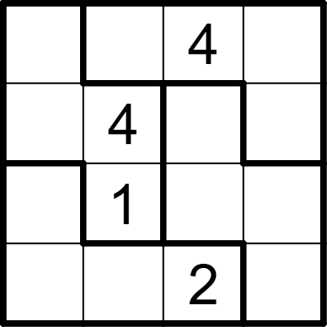 | 4 | 4 | [3,2,,1], [2,,1,3], [4,,3,2], [1,3,,4]
将数字 1-4 填入空格内，使每行、每列及每个不规则粗线宫内数字均不重复。 |  |  | 四宫不规则数独 | 5 | 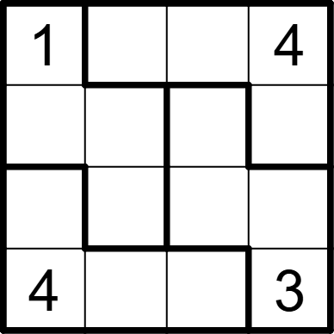 | 4 | 4 | [,2,3,], [2,3,4,1], [3,4,1,2], [,1,2,]
将数字 1-4 填入空格内，使每行、每列及每个不规则粗线宫内数字均不重复。 |  |  | 四宫不规则数独 | 5 | 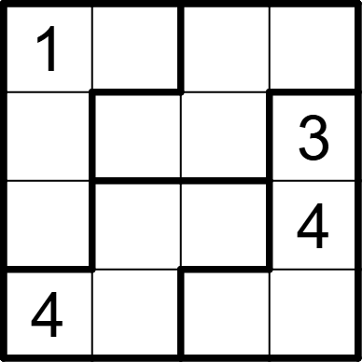 | 4 | 4 | [,4,3,2], [2,1,4,], [3,2,1,], [,3,2,1]
将数字 1-4 填入空格内，使每行、每列及每个不规则粗线宫内数字均不重复。 |  |  | 四宫不规则数独 | 5 | 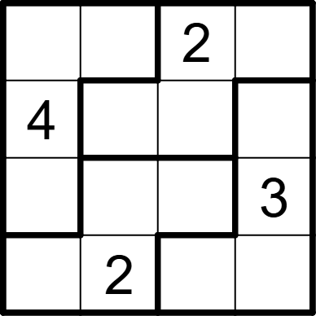 | 4 | 4 | [1,3,,4], [,1,3,2], [2,4,1,], [3,,4,1]
将数字 1-4 填入空格内，使每行、每列及每个不规则粗线宫内数字均不重复。 |  |  | 四宫不规则数独 | 5 | 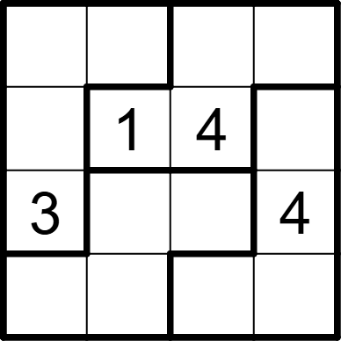 | 4 | 4 | [1,4,3,2], [2,,,3], [,2,1,], [4,3,2,1]
将数字 1-4 填入空格内，使每行、每列及每个不规则粗线宫内数字均不重复。 |  |  | 四宫不规则数独 | 5 | 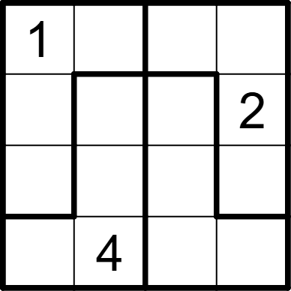 | 4 | 4 | [,2,3,4], [3,1,4,], [4,3,2,1], [2,,1,3]
将数字 1-4 填入空格内，使每行、每列及每个不规则粗线宫内数字均不重复。 |  |  | 四宫不规则数独 | 5 | 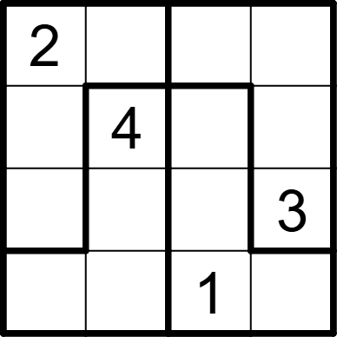 | 4 | 4 | [,3,4,1], [1,,3,2], [4,1,2,], [3,2,,4]
将数字 1-4 填入空格内，使每行、每列及每个不规则粗线宫内数字均不重复。 |  |  | 四宫不规则数独 | 5 | 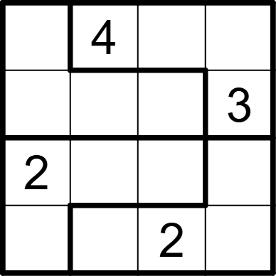 | 4 | 4 | [3,,1,2], [1,2,4,], [,1,3,4], [4,3,,1]
将数字 1-4 填入空格内，使每行、每列及每个不规则粗线宫内数字均不重复。 |  |  | 四宫不规则数独 | 5 | 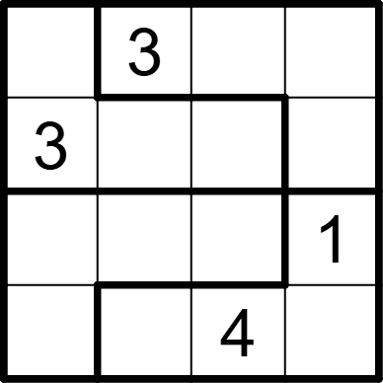 | 4 | 4 | [4,,1,2], [,1,2,4], [2,4,3,], [1,2,,3]
将数字 1-4 填入空格内，使每行、每列及每个不规则粗线宫内数字均不重复。 |  |  | 四宫不规则数独 | 5 | 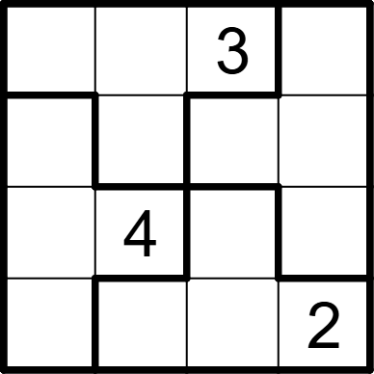 | 4 | 4 | [4,2,,1], [3,1,2,4], [2,,1,3], [1,3,4,]
将数字 1-4 填入空格内，使每行、每列及每个不规则粗线宫内数字均不重复。 |  |  | 四宫不规则数独 | 5 | 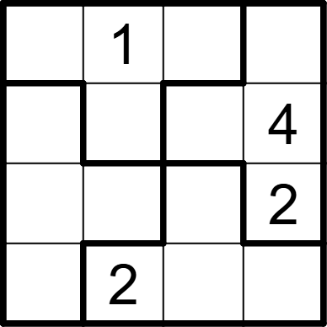 | 4 | 4 | [4,,2,3], [2,3,1,], [1,4,3,], [3,,4,1]
将数字 1-4 填入空格内，使每行、每列及每个不规则粗线宫内数字均不重复。 |  |  | 四宫不规则数独 | 5 | 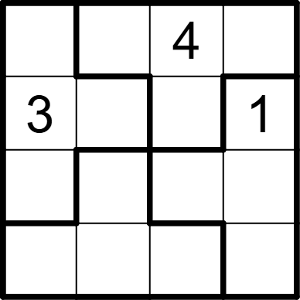 | 4 | 4 | [2,1,,3], [,4,2,], [1,2,3,4], [4,3,1,2]
将数字 1-4 填入空格内，使每行、每列及每个不规则粗线宫内数字均不重复。 |  |  | 四宫不规则数独 | 5 | 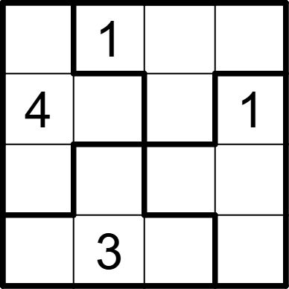 | 4 | 4 | [3,,4,2], [,2,3,], [1,4,2,3], [2,,1,4]
将数字 1-4 填入空格内，使每行、每列及每个不规则粗线宫内数字均不重复。 |  |  | 四宫不规则数独 | 5 | 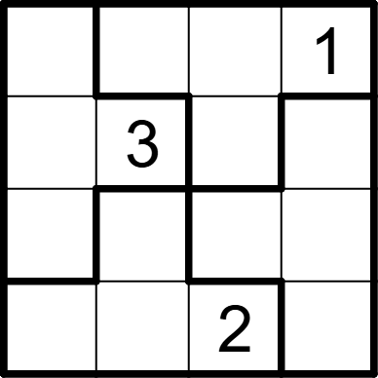 | 4 | 4 | [4,2,3,], [1,,4,2], [2,4,1,3], [3,1,,4]
将数字 1-4 填入空格内，使每行、每列及每个不规则粗线宫内数字均不重复。 |  |  | 四宫不规则数独 | 5 | 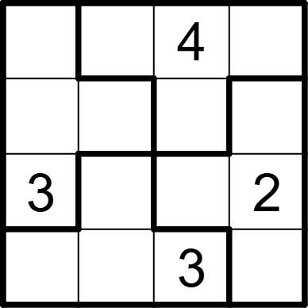 | 4 | 4 | [2,3,,1], [4,1,2,3], [,4,1,], [1,2,,4]
将数字 1-4 填入空格内，使每行、每列及每个不规则粗线宫内数字均不重复。 |  |  | 四宫不规则数独 | 5 | 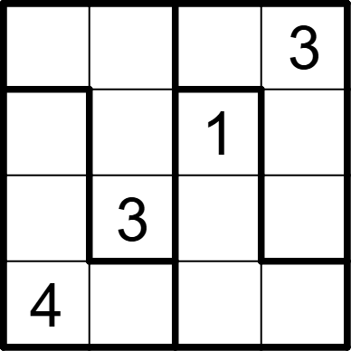 | 4 | 4 | [1,4,2,], [3,2,,4], [2,,4,1], [,1,3,2]
将数字 1-4 填入空格内，使每行、每列及每个不规则粗线宫内数字均不重复。 |  |  | 四宫不规则数独 | 5 | 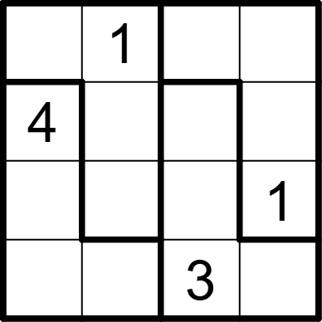 | 4 | 4 | [2,,4,3], [,3,1,2], [3,4,2,], [1,2,,4]
将数字 1-4 填入空格内，使每行、每列及每个不规则粗线宫内数字均不重复。 |  |  | 四宫不规则数独 | 5 | 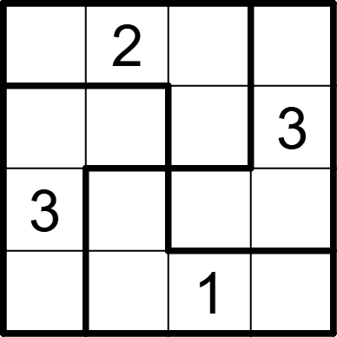 | 4 | 4 | [1,,3,4], [2,1,4,], [,4,2,1], [4,3,,2]
将数字 1-4 填入空格内，使每行、每列及每个不规则粗线宫内数字均不重复。 |  |  | 四宫不规则数独 | 5 | 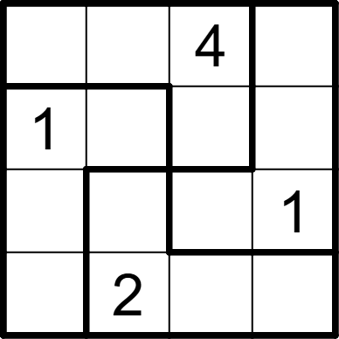 | 4 | 4 | [3,1,,2], [,3,2,4], [2,4,3,], [4,,1,3]
将数字 1-4 填入空格内，使每行、每列及每个不规则粗线宫内数字均不重复。 |  |  | 四宫不规则数独 | 5 | 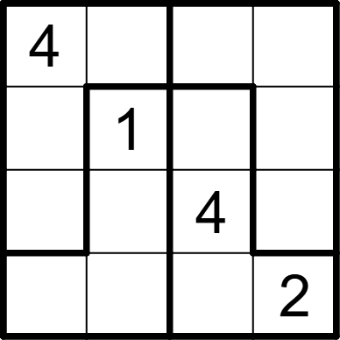 | 4 | 4 | [,3,2,1], [2,,3,4], [1,2,,3], [3,4,1,]
将数字 1-4 填入空格内，使每行、每列及每个不规则粗线宫内数字均不重复。 |  |  | 四宫不规则数独 | 5 | 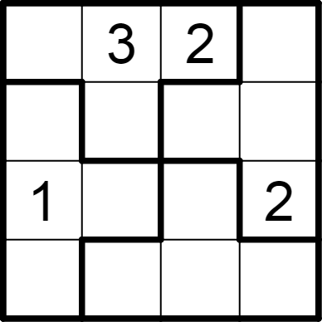 | 4 | 4 | [4,,,1], [2,1,4,3], [,4,3,], [3,2,1,4]
将数字 1-4 填入空格内，使每行、每列及每个不规则粗线宫内数字均不重复。 |  |  | 四宫不规则数独 | 5 | 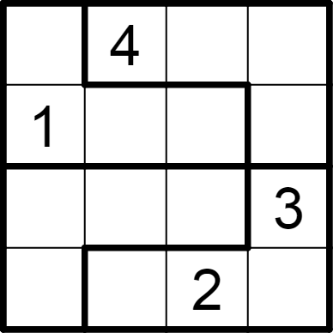 | 4 | 4 | [2,,3,1], [,3,4,2], [4,2,1,], [3,1,,4]
将数字 1-4 填入空格内，使每行、每列及每个不规则粗线宫内数字均不重复。 |  |  | 四宫不规则数独 | 5 | 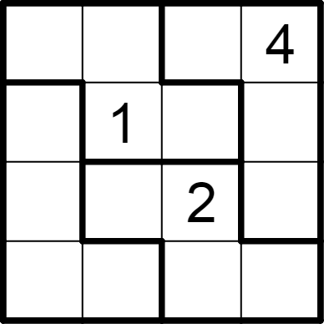 | 4 | 4 | [2,3,1,], [3,,4,2], [1,4,,3], [4,2,3,1]
将数字 1-4 填入空格内，使每行、每列及每个不规则粗线宫内数字均不重复。 |  |  | 四宫不规则数独 | 5 | 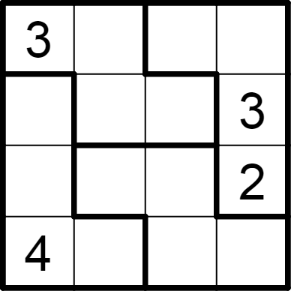 | 4 | 4 | [,2,1,4], [2,1,4,], [1,4,3,], [,3,2,1]
将数字 1-4 填入空格内，使每行、每列及每个不规则粗线宫内数字均不重复。 |  |  | 四宫不规则数独 | 5 | 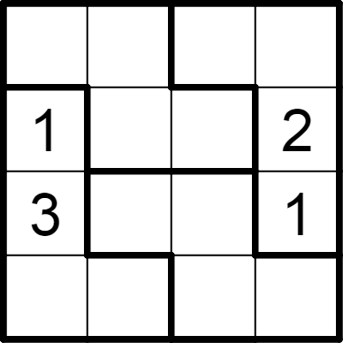 | 4 | 4 | [2,1,3,4], [,3,4,], [,4,2,], [4,2,1,3]
将数字 1-4 填入空格内，使每行、每列及每个不规则粗线宫内数字均不重复。 |  |  | 四宫不规则数独 | 5 | 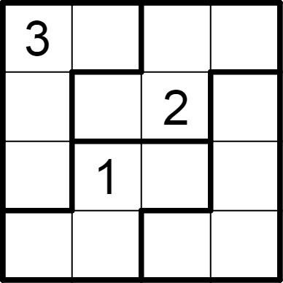 | 4 | 4 | [,2,4,1], [1,3,,4], [4,,3,2], [2,4,1,3]
将数字 1-4 填入空格内，使每行、每列及每个不规则粗线宫内数字均不重复。 |  |  | 四宫不规则数独 | 5 | 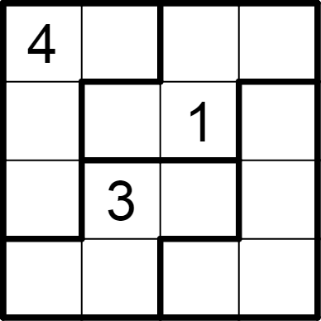 | 4 | 4 | [,1,2,3], [3,4,,2], [2,,4,1], [1,2,3,4]
将数字 1-4 填入空格内，使每行、每列及每个不规则粗线宫内数字均不重复。 |  |  | 四宫不规则数独 | 5 | 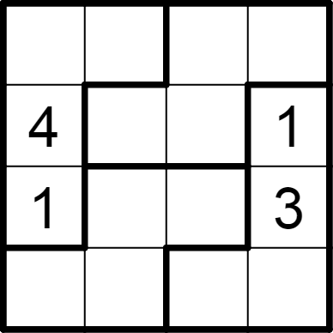 | 4 | 4 | [2,3,1,4], [,2,3,], [,4,2,], [3,1,4,2]
将数字 1-4 填入空格内，使每行、每列及每个不规则粗线宫内数字均不重复。 |  |  | 四宫不规则数独 | 5 | 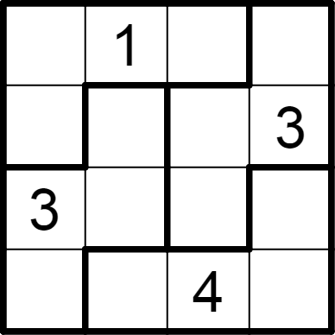 | 4 | 4 | [2,,3,4], [4,2,1,], [,4,2,1], [1,3,,2]
将数字 1-4 填入空格内，使每行、每列及每个不规则粗线宫内数字均不重复。 |  |  | 四宫不规则数独 | 5 | 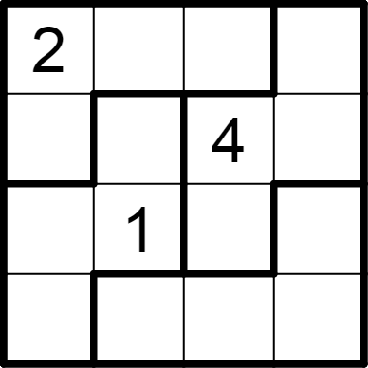 | 4 | 4 | [,4,3,1], [1,2,,3], [3,,2,4], [4,3,1,2]

